インストール
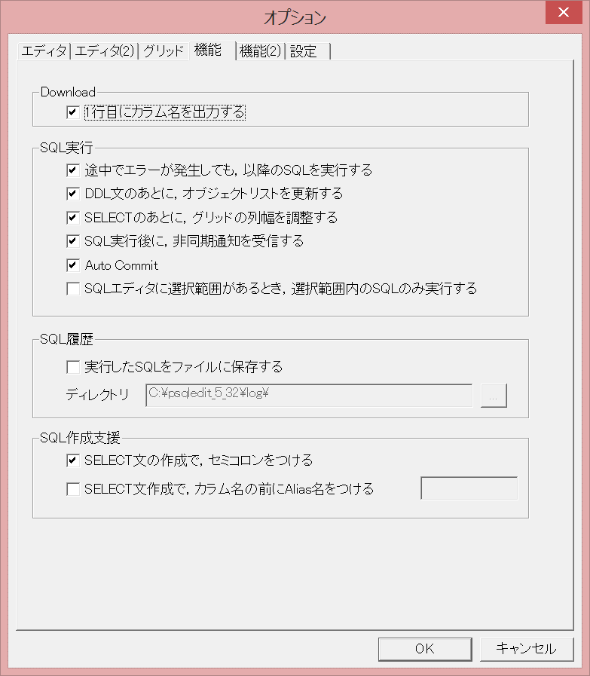
1. 以下のサイトからpsqlEditをダウンロード
 | http://www.hi-ho.ne.jp/a_ogawa/psqledit/index.htm

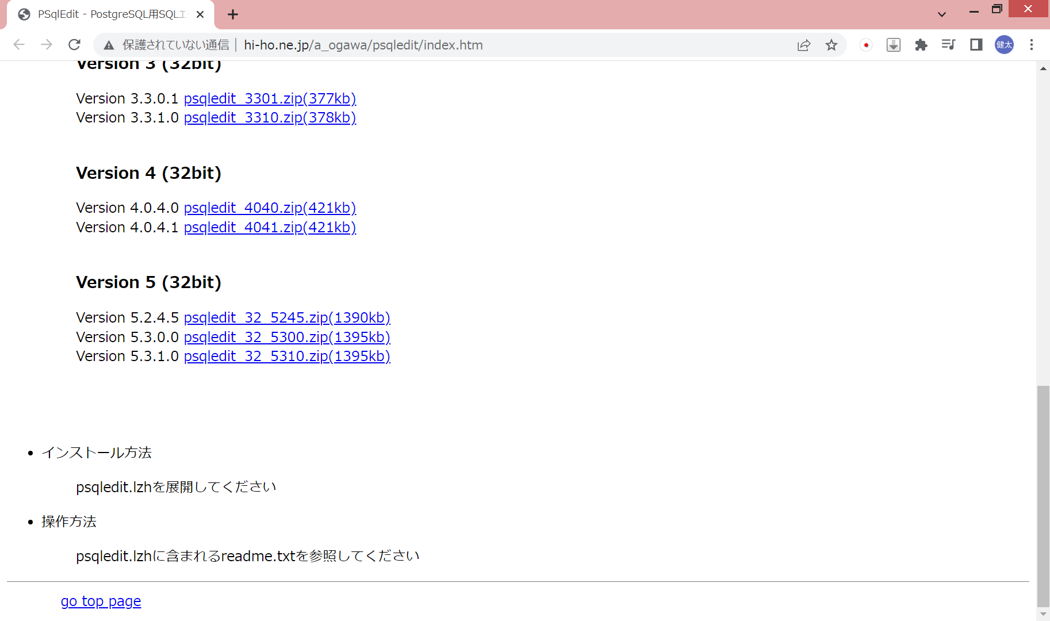

2. Cドライブ直下に解凍

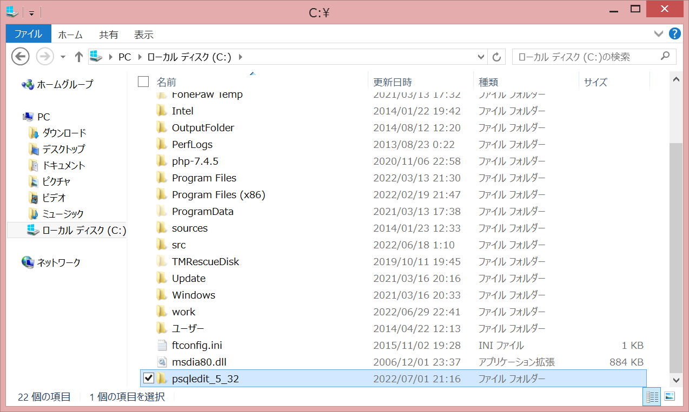

3. 以下のサイトからpsqlGridをダウンロード
 | http://www.hi-ho.ne.jp/a_ogawa/psqlgrid/index.htm



4. psqledit.exeがあるフォルダに解凍

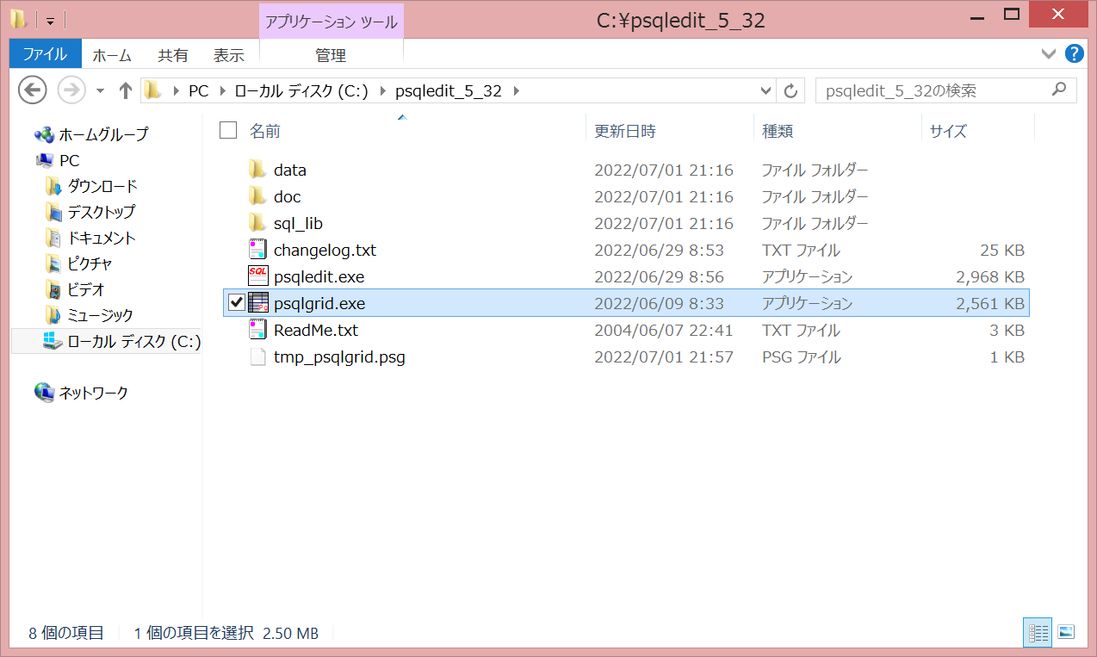

5. 以下のサイトからlibpq.dllをダウンロード
 | http://www.hi-ho.ne.jp/a_ogawa/libpq/index.htm

 | インストールしたpostgresのバージョンを確認し、対応したバージョンのlibpq.dllをダウンロードする。
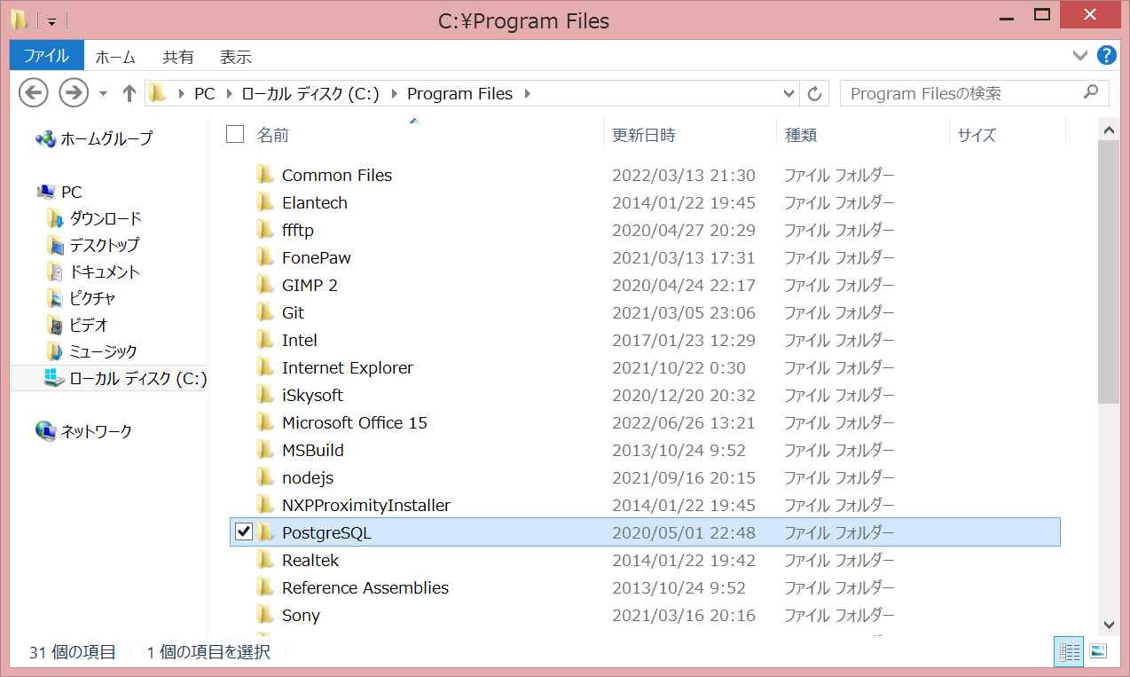

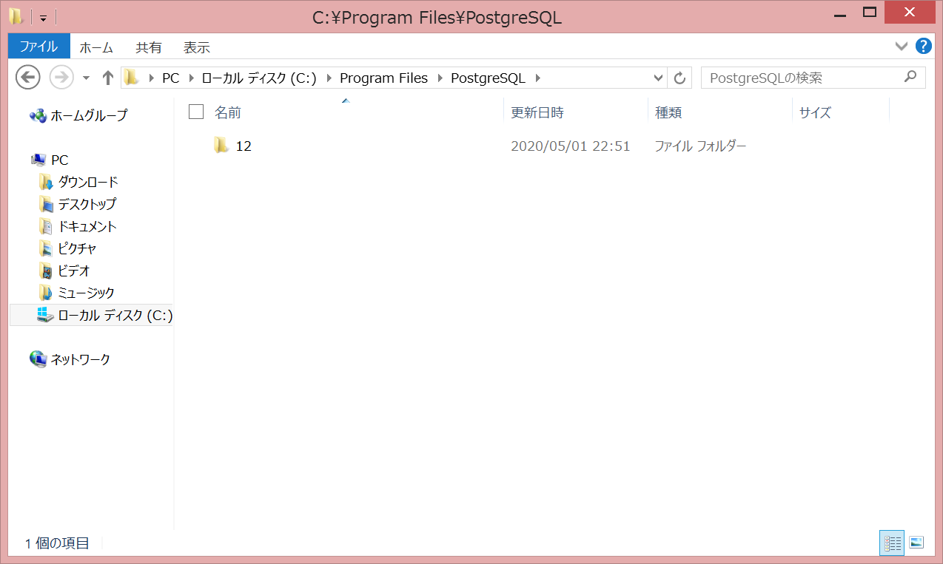

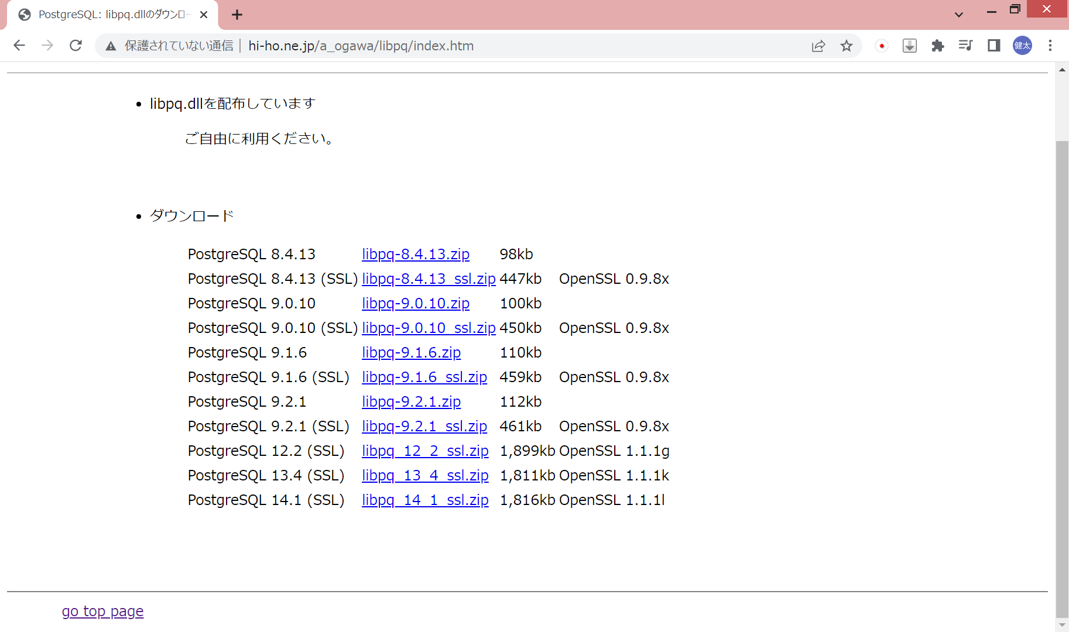

6. Windowsフォルダに解凍
 | C:\Windows

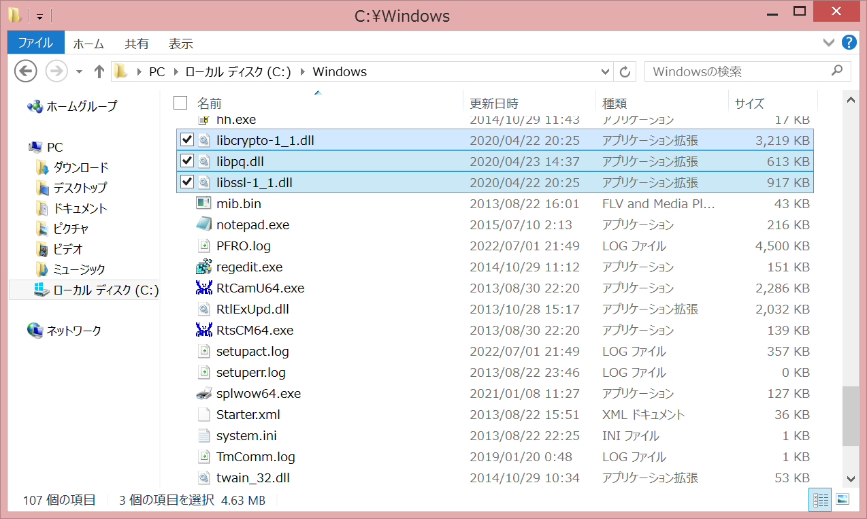

7. データベース情報を登録
 | ログイン情報の設定を押下

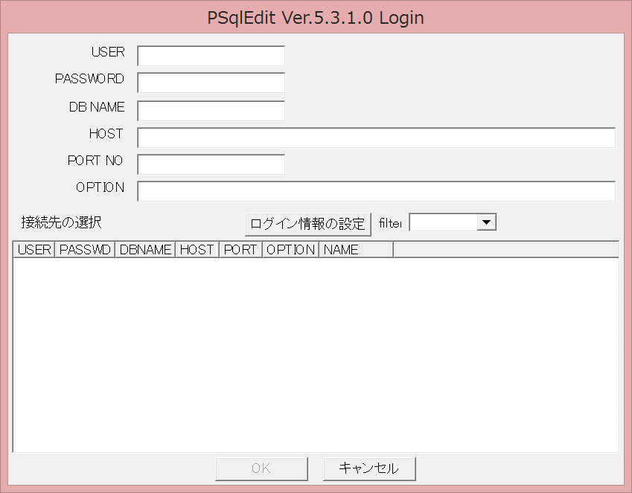

 | 情報を入力し、ADDを押下
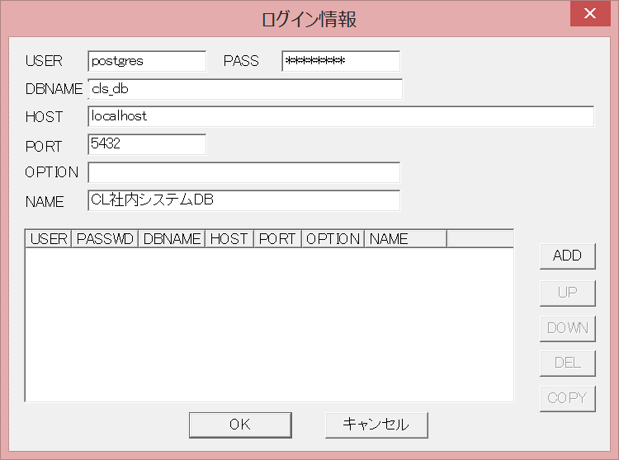

 | 追加されていればOK

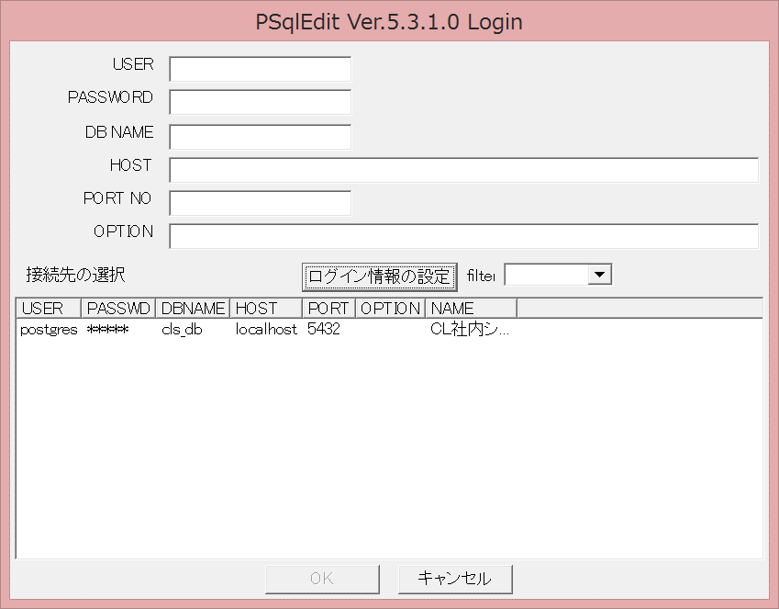

【データベースにアクセス】
 | 登録したデータベースを選択し、OKを押下（もしくはダブルクリック）

【各種設定】
 | オプションを開く

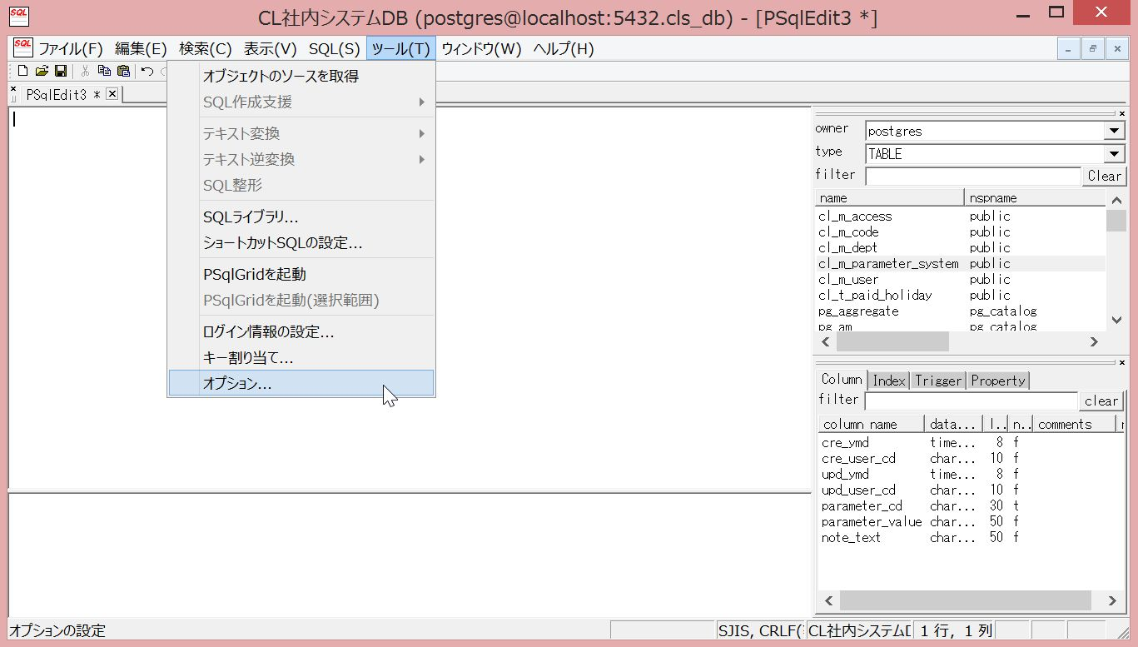

 | カラムの幅を自動で調整

使い方
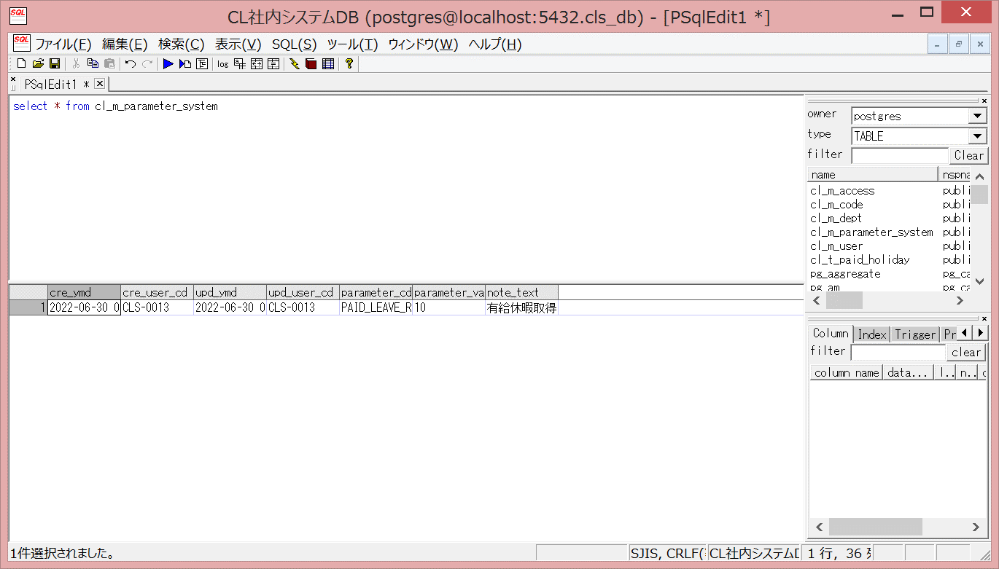
【SQLを実行】
 | SQLを入力

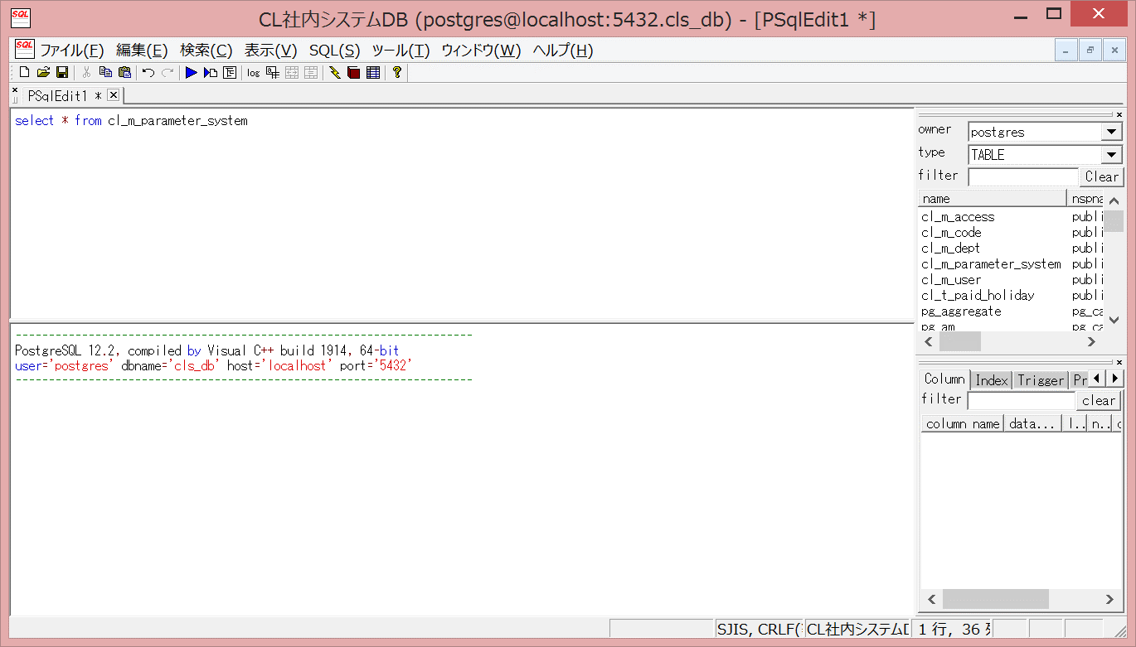

 | 実行ボタンを押下（もしくはCtrl + R）で実行



【データ編集】
 | SQLを入力

 | psqlGridを起動

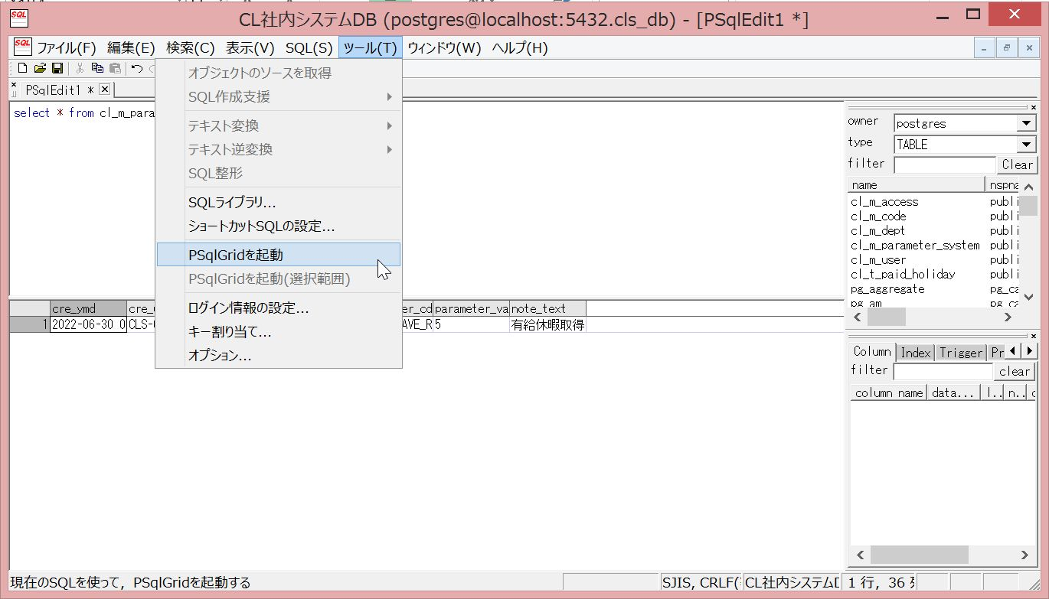

 | 値を編集し、保存ボタンを押下

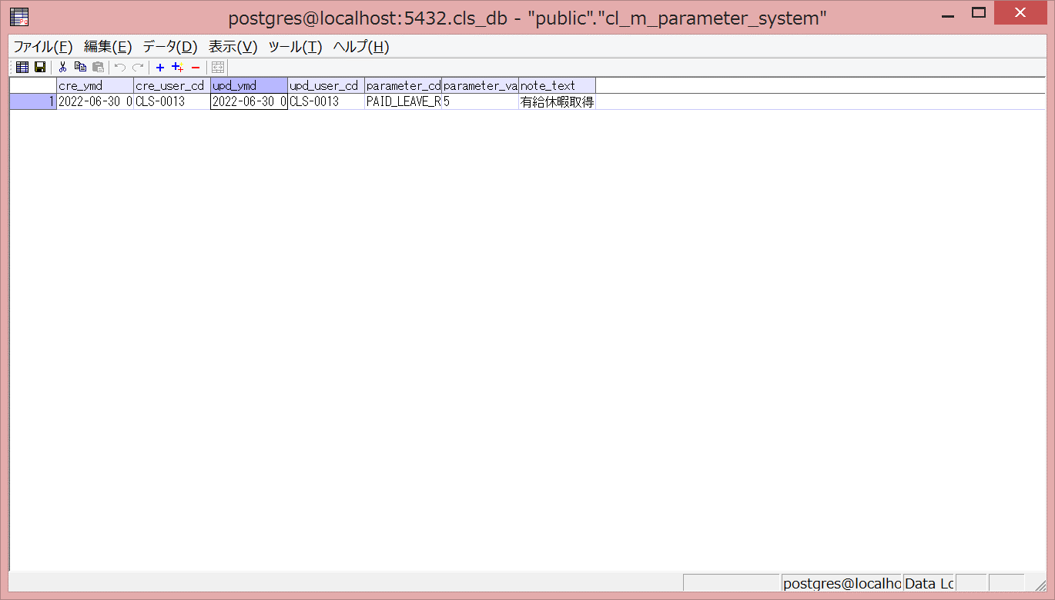

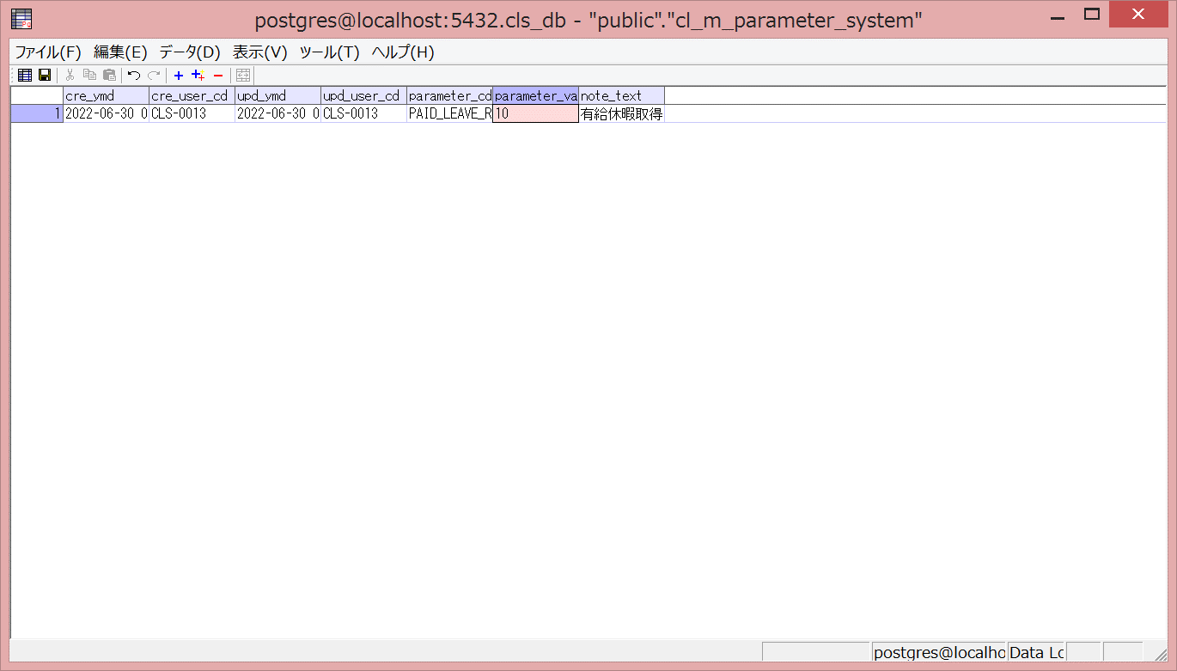

 | SQLを実行し、値が変更されていることを確認

便利な機能
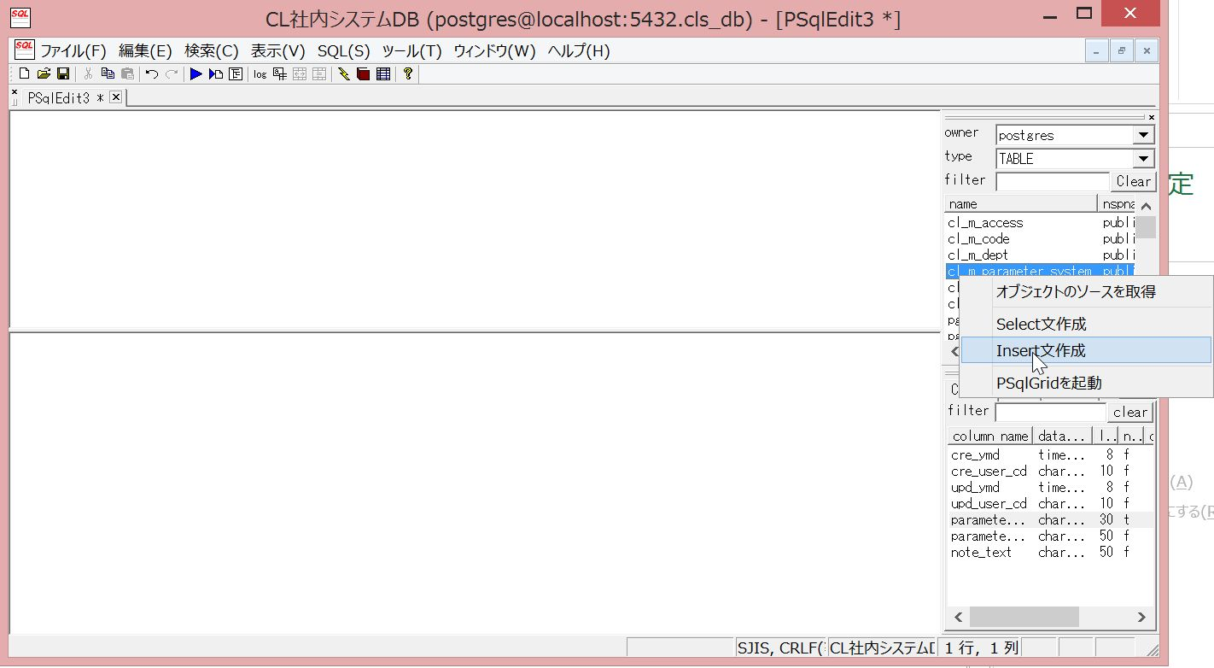
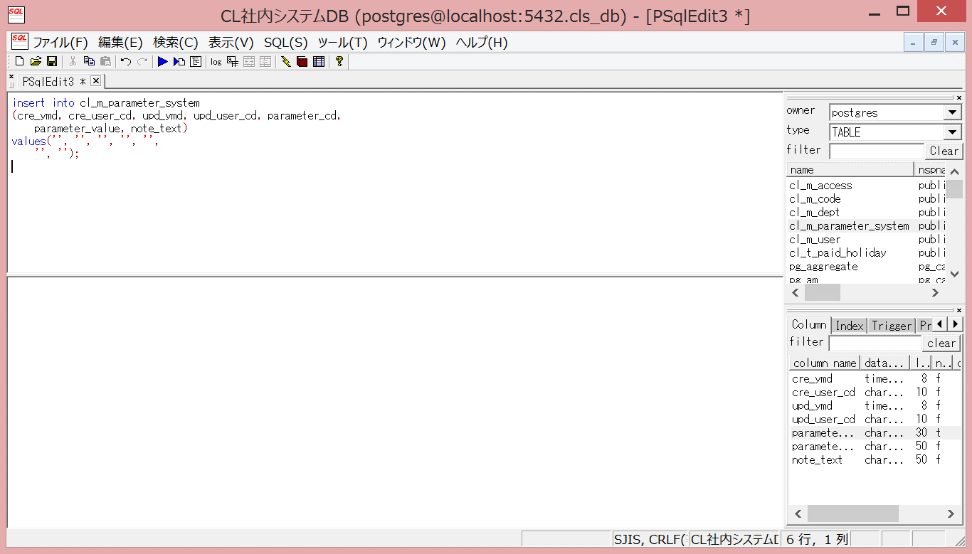
【テーブル名・カラム名をセット】
 | ダブルクリックでエディタに追加できる

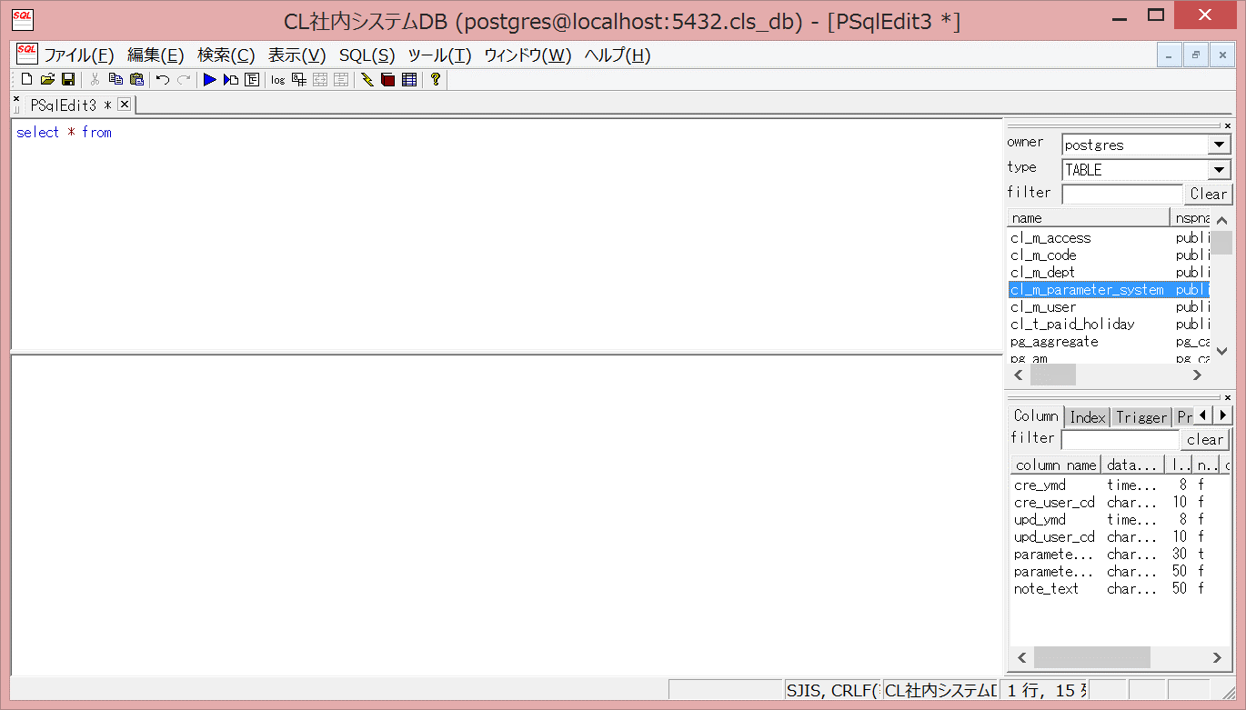

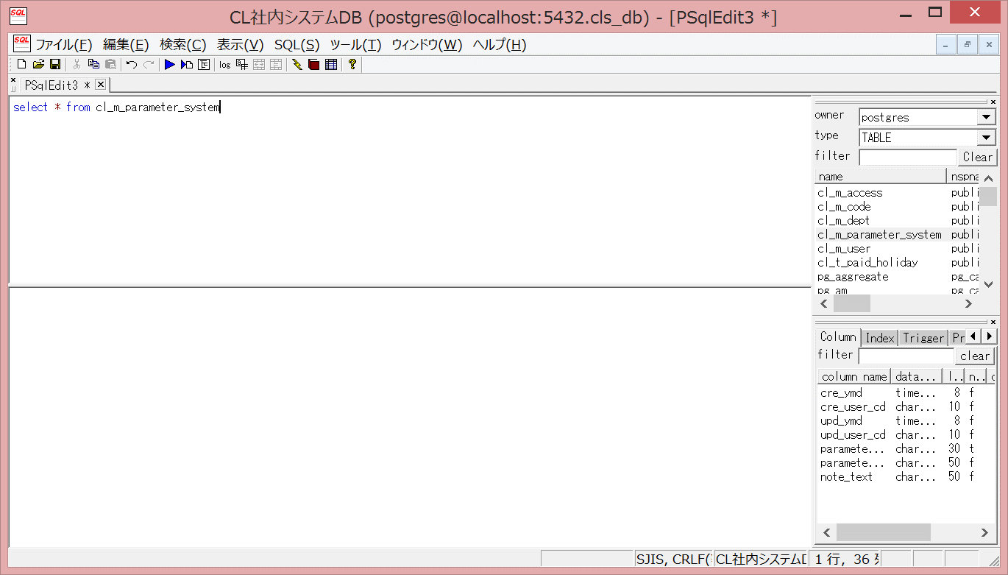

 | カラム名も追加できる

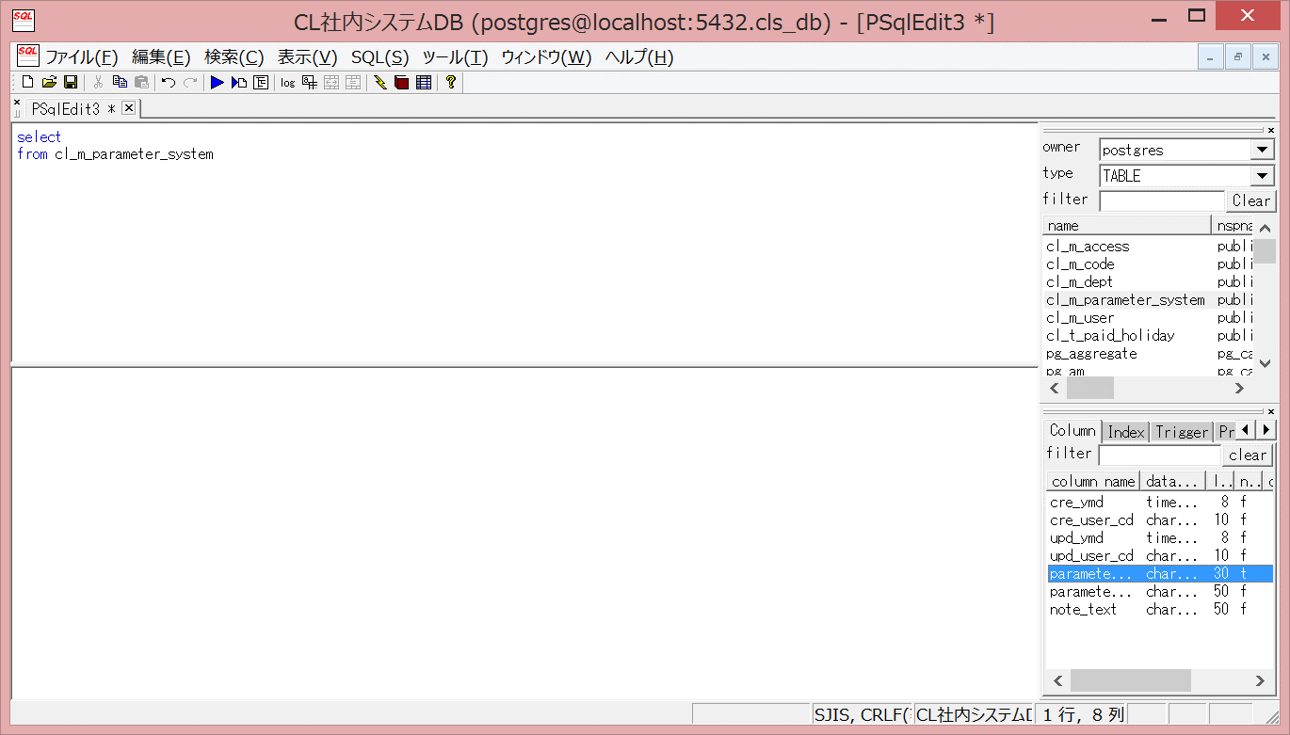



【SQL文自動生成】
 | テーブルを選択して右クリックメニューからSQL文が生成できる

 | SELECT文
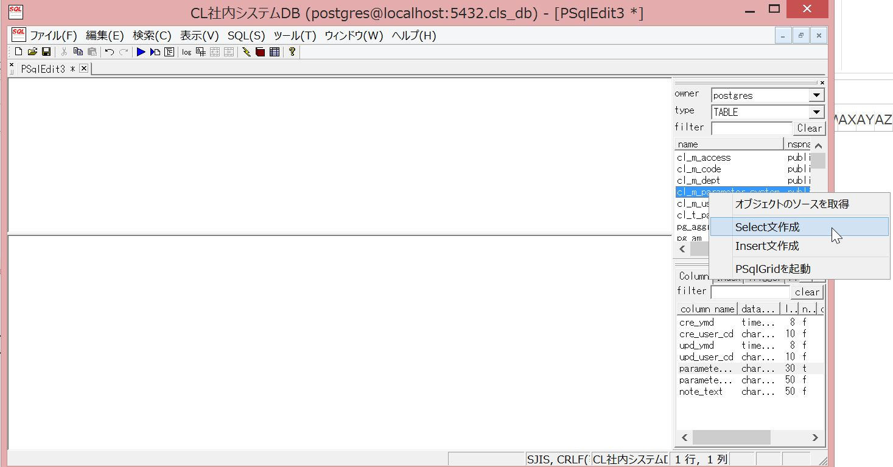

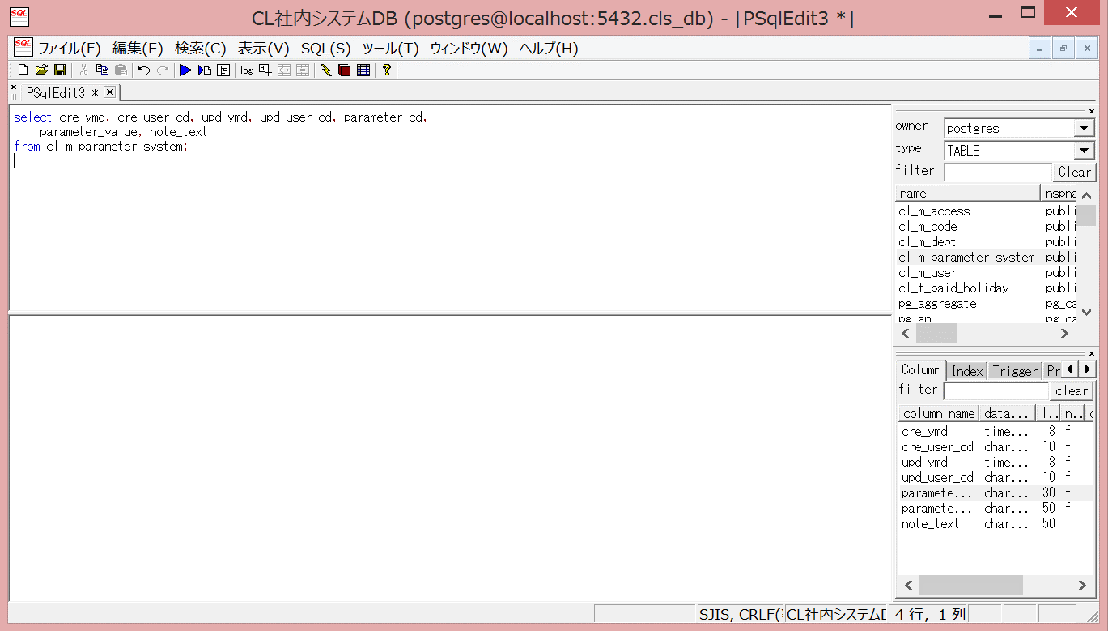

 | INSERT文

